상품제안서
리복 3단완전자동 친환경어스 카라비너+180g코마사타올2P | 상품코드: S37443

 |  |  |  |  |  |  | 02-713-8555 | www.synergygift.co.kr
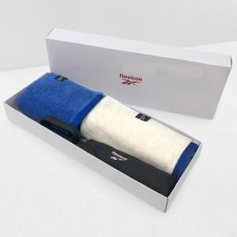

【상세/제작정보】 | <p><span style="font-size: 14pt;">※ 우산집 실크인쇄 희망시 별도 문의 바랍니다.</span></p><p><span style="font-size: 14pt;">※ 타올 실크인쇄 희망시 별도 문의 바랍니다.</span></p><p><span style="font-size: 14pt;">※ 타올 100매 미만 인쇄 진행시 별도 문의 바랍니다.</span></p><p><span style="font-size: 14pt;">※ 자수인쇄 디자인 난이도에 따라 비용 편차 발생할 수 있습니다.</span>&nbsp;</p>

【인쇄/포장옵션】 | 실크, 자수, 원단1도인쇄 / 포장지포장

【공급단가】 | 수량 | 30~ | 100~ | 300~ | 500~ | 1,000~
*VAT별도 | 단가 | 23,270원 | 22,010원 | 20,940원 | 20,400원 | 20,040원

【상품 URL】 | https://www.synergygift.co.kr:443/src/goods_detail.php?gdno=37443

